調査結果
地域医療に対する勤務医アンケート調査結果
 |  |  |  |  |  |  |  |  |  |  |  |  |  |  |  |  | 令和８年（2026年）３月

 | １ 調査目的
 | 都市部や地域に勤務している医師を対象に、地域勤務に対する意向等を調査し、今後の医師確保対策を講じるための基礎資料とすること。

 | ２ 調査対象
 | 次に掲げる病院に勤務する常勤医（非常勤医、嘱託勤務医等又は初期臨床研修中の医師を除く）

 |  | 地方の病院（人口１万人未満の市町村に所在する市町村立病院及び公的病院） |  |  |  |  |  |  |  |  |  | 43
 |  | 都市部の病院（札幌市、旭川市で初期臨床研修医を有する市立病院及び公的病院） |  |  |  |  |  |  |  |  |  | 5
 |  | 地域センター病院 |  |  |  |  |  |  |  |  |  | 25

 | ３ 調査方法
 | （１）対象病院を通して、当該病院に勤務する医師にHARPフォームを通じての回答を周知（令和７年11月10日）
 | （２）HARPフォームから道が回答を集約

 | ４ アンケート内容
 | 医師の基本情報、現在の勤務環境及び地域勤務について 等

 | ５ 回答数
 |  |  |  |  | Ｒ７ |  |  |  | Ｒ３ |  |  |  | Ｒ１
 |  |  |  |  |  | 地 方 | 都市部 | センター |  | 地 方 | 都市部 | センター |  | 地 方 | 都市部 | センター
 |  |  | 対象者数 |  | 2,004 | 136 | 634 | 1,234 | 1,901 | 139 | 569 | 1,193 | 1,755 | 139 | 619 | 997
 |  |  | 回答数 |  | 267 | 24 | 21 | 222 | 627 | 66 | 129 | 432 | 670 | 61 | 186 | 423
 |  |  | 病 床 数 | 100床未満 | 27 | 24 | 0 | 3 | 55 | 55 | 0 | 0 | 50 | 50 | 0 | 0
 |  |  |  | 100～299床 | 44 | 0 | 0 | 44 | 86 | 11 | 0 | 75 | 59 | 11 | 0 | 48
 |  |  |  | 300～499床 | 85 | 0 | 16 | 69 | 221 | 0 | 37 | 184 | 205 | 0 | 26 | 179
 |  |  |  | 500～699床 | 111 | 0 | 5 | 106 | 265 | 0 | 92 | 173 | 356 | 0 | 160 | 196
 |  |  |  | 700床以上 | 0 | 0 | 0 | 0 | 0 | 0 | 0 | 0 | 0 | 0 | 0
 |  |  |  | 無回答 | - | - | - | - | - | - | - | - | - | - | - | -
 |  |  | 回収率 |  | (13.3%) | (17.6%) | (3.3%) | (18.0%) | (33.0%) | (47.5%) | (22.7%) | (36.2%) | (38.2%) | (43.9%) | (30.0%) | (42.4%)
 |  |  | ※平成29年度調査から各質問ごとの無回答は除いて割合を算出している

 | ６ アンケート結果（設問によっては無回答を除いているため、計は必ずしも回答数と一致しない）

■ 回答者自身の状況について

 | ① 年齢区分
 |  |  |  |  | Ｒ７ |  |  |  | Ｒ３ |  |  |  | Ｒ１
 |  |  |  |  |  | 地 方 | 都市部 | センター |  | 地 方 | 都市部 | センター |  | 地 方 | 都市部 | センター
 |  |  | ２ ０ 代 |  | 29 | 0 | 3 | 26 | 72 | 0 | 9 | 63 | 76 | 2 | 10 | 64
 |  |  |  |  | (11.5%) | (0.0%) | (15.0%) | (12.4%) | (11.6%) | (0.0%) | (7.2%) | (14.7%) | (11.5%) | (3.3%) | (5.5%) | (15.2%)
 |  |  | ３ ０ 代 |  | 59 | 2 | 3 | 54 | 176 | 8 | 33 | 135 | 177 | 5 | 46 | 126
 |  |  |  |  | (23.4%) | (8.7%) | (15.0%) | (25.8%) | (28.3%) | (12.1%) | (26.4%) | (31.4%) | (26.7%) | (8.2%) | (25.4%) | (29.9%)
 |  |  | ４ ０ 代 |  | 58 | 4 | 6 | 48 | 132 | 13 | 30 | 89 | 164 | 15 | 49 | 100
 |  |  |  |  | (23.0%) | (17.4%) | (30.0%) | (23.0%) | (21.3%) | (19.7%) | (24.0%) | (20.7%) | (24.7%) | (24.6%) | (27.1%) | (23.8%)
 |  |  | ５ ０ 代 |  | 59 | 7 | 6 | 46 | 154 | 22 | 34 | 98 | 162 | 18 | 55 | 89
 |  |  |  |  | (23.4%) | (30.4%) | (30.0%) | (22.0%) | (24.8%) | (33.3%) | (27.2%) | (22.8%) | (24.4%) | (29.5%) | (30.4%) | (21.1%)
 |  |  | ６０代以上 |  | 47 | 10 | 2 | 35 | 87 | 23 | 19 | 45 | 84 | 21 | 21 | 42
 |  |  |  |  | (18.7%) | (43.5%) | (10.0%) | (16.7%) | (14.0%) | (34.8%) | (15.2%) | (10.5%) | (12.7%) | (34.4%) | (11.6%) | (10.0%)
 |  |  | 計 |  | 252 | 23 | 20 | 209 | 621 | 66 | 125 | 430 | 663 | 61 | 181 | 421
 |  |  |  |  | (100%) | (100%) | (100%) | (100%) | (100%) | (100%) | (100%) | (100%) | (100%) | (100%) | (100%) | (100%)

 | ② 性別
 |  |  |  |  | Ｒ７ |  |  |  | Ｒ３ |  |  |  | Ｒ１
 |  |  |  |  |  | 地 方 | 都市部 | センター |  | 地 方 | 都市部 | センター |  | 地 方 | 都市部 | センター
 |  |  | 男性 |  | 211 | 22 | 16 | 173 | 516 | 61 | 94 | 361 | 555 | 61 | 143 | 351
 |  |  |  |  | (82.1%) | (95.7%) | (76.2%) | (81.2%) | (83.0%) | (92.4%) | (74.6%) | (84.0%) | (83.3%) | (100.0%) | (78.1%) | (83.2%)
 |  |  | 女性 |  | 46 | 1 | 5 | 40 | 106 | 5 | 32 | 69 | 111 | 0 | 40 | 71
 |  |  |  |  | (17.9%) | (4.3%) | (23.8%) | (18.8%) | (17.0%) | (7.6%) | (25.4%) | (16.0%) | (16.7%) | (0.0%) | (21.9%) | (16.8%)
 |  |  | 計 |  | 257 | 23 | 21 | 213 | 622 | 66 | 126 | 430 | 666 | 61 | 183 | 422
 |  |  |  |  | (100%) | (100%) | (100%) | (100%) | (100%) | (100%) | (100%) | (100%) | (100%) | (100%) | (100%) | (100%)

 | ③ 配偶者
 |  |  |  |  | Ｒ７ |  |  |  | Ｒ３ |  |  |  | Ｒ１
 |  |  |  |  |  | 地 方 | 都市部 | センター |  | 地 方 | 都市部 | センター |  | 地 方 | 都市部 | センター
 |  |  | あ り |  | 196 | 22 | 17 | 157 | 450 | 57 | 100 | 293 | 520 | 53 | 158 | 309
 |  |  |  |  | (76.9%) | (95.7%) | (81.0%) | (74.4%) | (75.6%) | (87.7%) | (80.0%) | (72.3%) | (79.0%) | (88.3%) | (87.3%) | (74.1%)
 |  |  |  | 同 居 | 146 | 15 | 15 | 116 | 341 | 30 | 94 | 217 | 385 | 26 | 147 | 212
 |  |  |  |  | (74.5%) | (68.2%) | (88.2%) | (73.9%) | (75.8%) | (52.6%) | (94.0%) | (74.1%) | (74.0%) | (49.1%) | (93.0%) | (68.6%)
 |  |  |  | 別 居 | 50 | 7 | 2 | 41 | 109 | 27 | 6 | 76 | 135 | 27 | 11 | 97
 |  |  |  |  | (25.5%) | (31.8%) | (11.8%) | (26.1%) | (24.2%) | (47.4%) | (6.0%) | (25.9%) | (26.0%) | (50.9%) | (7.0%) | (31.4%)
 |  |  | な し |  | 59 | 1 | 4 | 54 | 145 | 8 | 25 | 112 | 138 | 7 | 23 | 108
 |  |  |  |  | (23.1%) | (4.3%) | (19.0%) | (25.6%) | (24.4%) | (12.3%) | (20.0%) | (27.7%) | (21.0%) | (11.7%) | (12.7%) | (25.9%)
 |  |  | 計 |  | 255 | 23 | 21 | 211 | 595 | 65 | 125 | 405 | 658 | 60 | 181 | 417
 |  |  |  |  | (100%) | (100%) | (100%) | (100%) | (100%) | (100%) | (100%) | (100%) | (100%) | (100%) | (100%) | (100%)

 | ④ 子ども
 |  |  |  |  | Ｒ７ |  |  |  | Ｒ３ |  |  |  | Ｒ１
 |  |  |  |  |  | 地 方 | 都市部 | センター |  | 地 方 | 都市部 | センター |  | 地 方 | 都市部 | センター
 |  |  | あ り |  | 160 | 16 | 15 | 129 | 366 | 47 | 85 | 234 | 416 | 43 | 136 | 237
 |  |  |  |  | (62.5%) | (69.6%) | (71.4%) | (60.8%) | (60.9%) | (75.8%) | (68.5%) | (56.4%) | (64.8%) | (76.8%) | (76.0%) | (58.2%)
 |  |  |  | 同 居 | 69 | 7 | 7 | 55 | 166 | 11 | 56 | 99 | 190 | 9 | 74 | 107
 |  |  |  |  | (43.1%) | (43.8%) | (46.7%) | (42.6%) | (45.4%) | (23.4%) | (65.9%) | (42.3%) | (45.7%) | (20.9%) | (54.4%) | (45.1%)
 |  |  |  | 別 居 | 72 | 8 | 3 | 61 | 153 | 29 | 20 | 104 | 171 | 31 | 37 | 103
 |  |  |  |  | (45.0%) | (50.0%) | (20.0%) | (47.3%) | (41.8%) | (61.7%) | (23.5%) | (44.4%) | (41.1%) | (72.1%) | (27.2%) | (43.5%)
 |  |  |  | 同居・別居 | 19 | 1 | 5 | 13 | 47 | 7 | 9 | 31 | 55 | 3 | 25 | 27
 |  |  |  |  | (11.9%) | (6.3%) | (33.3%) | (10.1%) | (12.8%) | (14.9%) | (10.6%) | (13.2%) | (13.2%) | (7.0%) | (18.4%) | (11.4%)
 |  |  | な し |  | 96 | 7 | 6 | 83 | 235 | 15 | 39 | 181 | 226 | 13 | 43 | 170
 |  |  |  |  | (37.5%) | (30.4%) | (28.6%) | (39.2%) | (39.1%) | (24.2%) | (31.5%) | (43.6%) | (35.2%) | (23.2%) | (24.0%) | (41.8%)
 |  |  | 計 |  | 256 | 23 | 21 | 212 | 601 | 62 | 124 | 415 | 642 | 56 | 179 | 407
 |  |  |  |  | (100%) | (100%) | (100%) | (100%) | (100%) | (100%) | (100%) | (100%) | (100%) | (100%) | (100%) | (100%)

 | ⑤ 出身地
 |  |  |  |  | Ｒ７ |  |  |  | Ｒ３ |  |  |  | Ｒ１
 |  |  |  |  |  | 地 方 | 都市部 | センター |  | 地 方 | 都市部 | センター |  | 地 方 | 都市部 | センター
 |  |  | 北海道 |  | 170 | 12 | 7 | 151 | 414 | 26 | 95 | 293 | 427 | 24 | 129 | 274
 |  |  |  |  | (66.9%) | (52.2%) | (35.0%) | (71.6%) | (66.8%) | (39.4%) | (75.4%) | (68.5%) | (64.2%) | (39.3%) | (70.5%) | (65.1%)
 |  |  | 東北地方 |  | 6 | 1 |  | 5 | 18 | 3 | 2 | 13 | 33 | 4 | 8 | 21
 |  |  |  |  | (2.4%) | (4.3%) | (0.1%) | (2.4%) | (2.9%) | (4.5%) | (1.7%) | (3.0%) | (5.0%) | (6.6%) | (4.5%) | (5.0%)
 |  |  | 関東地方 |  | 40 | 4 | 10 | 26 | 81 | 10 | 18 | 53 | 97 | 10 | 30 | 57
 |  |  |  |  | (15.7%) | (17.4%) | (50.0%) | (12.3%) | (13.1%) | (15.2%) | (14.3%) | (12.4%) | (14.6%) | (16.4%) | (16.4%) | (13.5%)
 |  |  | 中部地方 |  | 11 | 1 | 3 | 7 | 31 | 8 | 6 | 17 | 31 | 8 | 6 | 17
 |  |  |  |  | (4.3%) | (4.3%) | (15.0%) | (3.3%) | (5.0%) | (12.1%) | (4.8%) | (4.0%) | (4.7%) | (13.1%) | (3.3%) | (4.0%)
...
 | 問１ 現在の病院に勤務することとなった経緯
 |  |  |  |  |  | (3.8%) | (4.2%) | (0.0%) | (4.1%) | (2.8%) | (6.3%) | (5.5%) | (1.5%) | (4.7%) | (3.4%) | (9.7%) | (2.6%)
 |  |  | 友人などからの紹介 |  |  | 8 | 3 | 3 | 2 | 18 | 8 | 0 | 10 | 25 | 7 | 11 | 7
 |  |  |  |  |  | (3.0%) | (12.5%) | (14.3%) | (0.9%) | (3.0%) | (12.5%) | (0.0%) | (2.5%) | (3.8%) | (11.9%) | (5.9%) | (1.7%)
 |  |  | 医師の就業斡旋を行う 団体・業者等の紹介 |  |  | 3 | 2 | 0 | 1 | 94 | 26 | 14 | 54 | 21 | 6 | 1 | 14
 |  |  |  |  |  | (1.1%) | (8.3%) | (0.0%) | (0.5%) | (15.7%) | (40.6%) | (10.9%) | (13.3%) | (3.2%) | (10.2%) | (0.5%) | (3.3%)
 |  |  | その他 |  |  | 10 | 2 | 0 | 8 | 29 | 7 | 6 | 16 | 31 | 9 | 4 | 18
 |  |  |  |  |  | (3.8%) | (8.3%) | (0.0%) | (3.7%) | (4.8%) | (10.9%) | (4.7%) | (3.9%) | (4.7%) | (15.3%) | (2.2%) | (4.3%)
 |  |  | 計 |  |  | 264 | 24 | 21 | 219 | 599 | 64 | 128 | 407 | 663 | 59 | 186 | 418
 |  |  |  |  |  | (100%) | (100%) | (100%) | (100%) | (100%) | (100%) | (100%) | (100%) | (100%) | (100%) | (100%) | (100%)

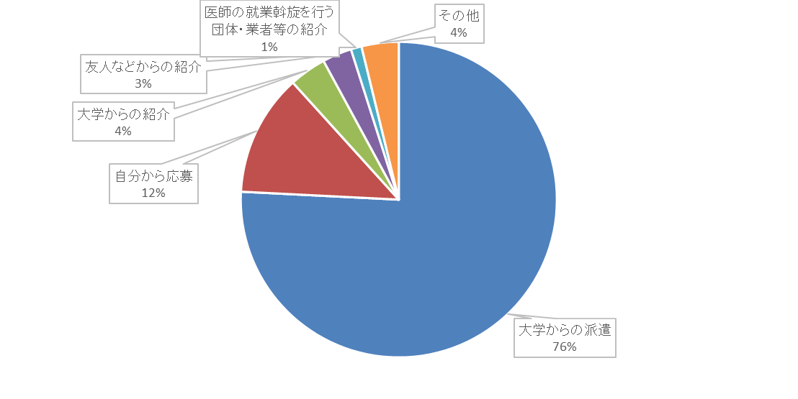

 | 問２ 平均的な週実労働時間
 |  |  |  |  | Ｒ７ |  |  |  | Ｒ３ |  |  |  | Ｒ１
 |  |  |  |  |  | 地 方 | 都市部 | センター |  | 地 方 | 都市部 | センター |  | 地 方 | 都市部 | センター
 |  |  | 週40時間未満 |  | 17 | 2 | 2 | 13 | 100 | 12 | 15 | 73 | 4 | 1 | 0 | 3
 |  |  |  |  | (6.6%) | (8.3%) | (9.5%) | (6.1%) | (15.9%) | (18.2%) | (11.6%) | (16.9%) | (0.6%) | (1.8%) | (0.0%) | (0.7%)
 |  |  | 週40～60時間 |  | 168 | 19 | 15 | 134 | 316 | 38 | 68 | 210 | 381 | 39 | 112 | 230
 |  |  |  |  | (64.9%) | (79.2%) | (71.4%) | (62.6%) | (50.4%) | (57.6%) | (52.7%) | (48.6%) | (58.7%) | (68.4%) | (60.5%) | (56.5%)
 |  |  | 週60～80時間 |  | 65 | 2 | 4 | 59 | 181 | 11 | 40 | 130 | 200 | 12 | 56 | 132
 |  |  |  |  | (25.1%) | (8.3%) | (19.0%) | (27.6%) | (28.9%) | (16.7%) | (31.0%) | (30.1%) | (30.8%) | (21.1%) | (30.3%) | (32.4%)
 |  |  | 週80時間以上 |  | 9 | 1 | 0 | 8 | 30 | 5 | 6 | 19 | 64 | 5 | 17 | 42
 |  |  |  |  | (3.5%) | (4.2%) | (0.0%) | (3.7%) | (4.8%) | (7.6%) | (4.7%) | (4.4%) | (9.9%) | (8.8%) | (9.2%) | (10.3%)
 |  |  | 計 |  | 259 | 24 | 21 | 214 | 627 | 66 | 129 | 432 | 649 | 57 | 185 | 407
 |  |  |  |  | (100%) | (100%) | (100%) | (100%) | (100%) | (100%) | (100%) | (100%) | (100%) | (100%) | (100%) | (100%)

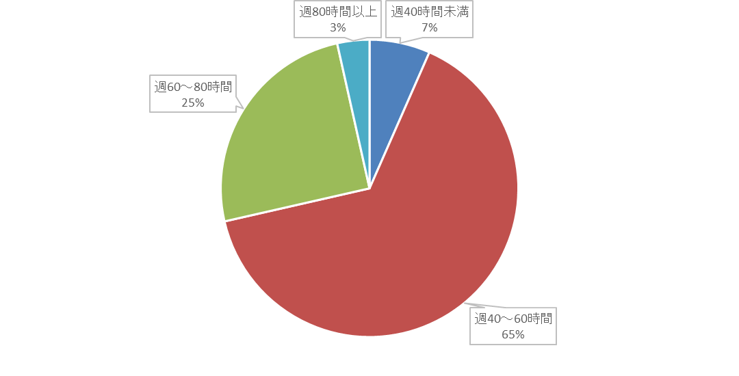

 | 問３ 時間外労働の主な理由 （複数回答）
 |  |  |  |  |  | Ｒ７ |  |  |  | Ｒ３ |  |  |  | Ｒ１
 |  |  |  |  |  |  | 地 方 | 都市部 | センター |  | 地 方 | 都市部 | センター |  | 地 方 | 都市部 | センター
 |  |  | 緊急対応 |  |  | 183 | 17 | 13 | 153 | 468 | 44 | 94 | 330 | 495 | 38 | 125 | 332
 |  |  |  |  |  | (21.1%) | (29.3%) | (19.4%) | (20.6%) | (22.6%) | (26.0%) | (21.1%) | (22.6%) | (21.7%) | (23.9%) | (20.3%) | (22.1%)
 |  |  | 土日祝日の当番（回診） |  |  | 174 | 9 | 16 | 149 | 441 | 35 | 92 | 314 | 441 | 26 | 123 | 292
 |  |  |  |  |  | (20.0%) | (15.5%) | (23.9%) | (20.1%) | (21.3%) | (20.7%) | (20.6%) | (21.5%) | (19.3%) | (16.4%) | (20.0%) | (19.4%)
 |  |  | 記録・報告書作成や 書類の整理 |  |  | 148 | 8 | 10 | 130 | 291 | 24 | 65 | 202 | 382 | 30 | 104 | 248
...
 | 問11 札幌・旭川以外の医療機関に勤務する場合、どのような条件が必要ですか
 |  |  |  |  |  |  | (4.2%) | (0.0%) | (4.8%) | (4.6%) | (5.5%) | (1.6%) | (6.3%) | (5.9%) | (6.5%) | (2.8%) | (7.6%) | (6.6%)
 |  |  | 特になし |  |  |  | 20 | 1 | 2 | 17 | 53 | 8 | 8 | 37 | 44 | 9 | 12 | 23
 |  |  |  |  |  |  | (7.6%) | (4.2%) | (9.5%) | (7.8%) | (8.9%) | (12.7%) | (6.3%) | (9.1%) | (5.4%) | (12.5%) | (5.4%) | (4.4%)
 |  |  | 出身地である |  |  |  | 10 | 1 | 1 | 8 | 19 | 0 | 6 | 13 | 28 | 1 | 8 | 19
 |  |  |  |  |  |  | (3.8%) | (4.2%) | (4.8%) | (3.7%) | (3.2%) | (0.0%) | (4.8%) | (3.2%) | (3.4%) | (1.4%) | (3.6%) | (3.7%)
 |  |  | その他 |  |  |  | 10 | 3 | 0 | 7 | 15 | 3 | 2 | 10 | 17 | 2 | 4 | 11
 |  |  |  |  |  |  | (3.8%) | (12.5%) | (0.0%) | (3.2%) | (2.5%) | (4.8%) | (1.6%) | (2.5%) | (2.1%) | (2.8%) | (1.8%) | (2.1%)
 |  |  | 計 |  |  |  | 263 | 24 | 21 | 218 | 597 | 63 | 126 | 408 | 813 | 72 | 224 | 517
 |  |  |  |  |  |  | (100%) | (100%) | (100%) | (100%) | (100%) | (100%) | (100%) | (100%) | (100%) | (100%) | (100%) | (100%)

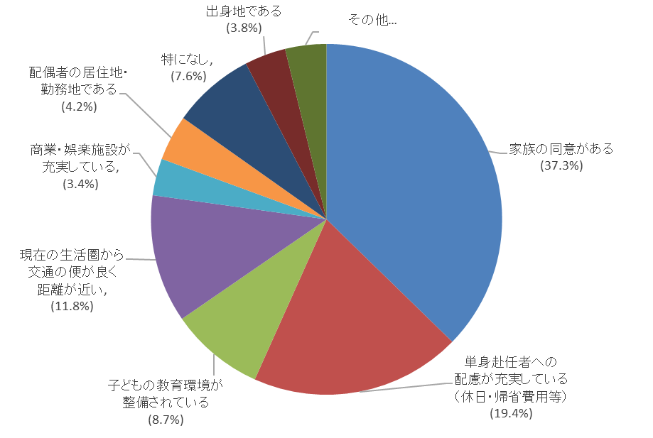

 |  | ② 医療機関等に関すること
 |  |  |  |  |  |  | Ｒ７ |  |  |  | Ｒ３ |  |  |  | Ｒ１
 |  |  |  |  |  |  |  | 地 方 | 都市部 | センター |  | 地 方 | 都市部 | センター |  | 地 方 | 都市部 | センター
 |  |  | 自分と交代できる医師がいる |  |  |  | 159 | 16 | 13 | 130 | 367 | 38 | 81 | 248 | 434 | 39 | 137 | 258
 |  |  |  |  |  |  | (60.5%) | (66.7%) | (61.9%) | (59.6%) | (61.5%) | (60.3%) | (65.3%) | (60.5%) | (54.6%) | (54.2%) | (61.2%) | (51.7%)
 |  |  | 病院の施設・設備が整っている |  |  |  | 55 | 3 | 3 | 49 | 96 | 3 | 17 | 76 | 144 | 6 | 39 | 99
 |  |  |  |  |  |  | (20.9%) | (12.5%) | (14.3%) | (22.5%) | (16.1%) | (4.8%) | (13.7%) | (18.5%) | (18.1%) | (8.3%) | (17.4%) | (19.8%)
 |  |  | 他病院とのネットワーク・連携がある |  |  |  | 17 | 3 | 3 | 11 | 42 | 8 | 10 | 24 | 96 | 15 | 28 | 53
 |  |  |  |  |  |  | (6.5%) | (12.5%) | (14.3%) | (5.0%) | (7.0%) | (12.7%) | (8.1%) | (5.9%) | (12.1%) | (20.8%) | (12.5%) | (10.6%)
 |  |  | 地域の中核病院である |  |  |  | 14 | 0 | 0 | 14 | 38 | 1 | 5 | 32 | 64 | 2 | 8 | 54
 |  |  |  |  |  |  | (5.3%) | (0.0%) | (0.0%) | (6.4%) | (6.4%) | (1.6%) | (4.0%) | (7.8%) | (8.1%) | (2.8%) | (3.6%) | (10.8%)
 |  |  | 特になし |  |  |  | 13 | 1 | 2 | 10 | 33 | 7 | 7 | 19 | 26 | 3 | 5 | 18
 |  |  |  |  |  |  | (4.9%) | (4.2%) | (9.5%) | (4.6%) | (5.5%) | (11.1%) | (5.6%) | (4.6%) | (3.3%) | (4.2%) | (2.2%) | (3.6%)
 |  |  | 入院のない小規模の診療所である |  |  |  | 2 | 1 | 0 | 1 | 10 | 0 | 3 | 7 | 14 | 3 | 6 | 5
 |  |  |  |  |  |  | (0.8%) | (4.2%) | (0.0%) | (0.5%) | (1.7%) | (0.0%) | (2.4%) | (1.7%) | (1.8%) | (4.2%) | (2.7%) | (1.0%)
 |  |  | その他 |  |  |  | 3 | 0 | 0 | 3 | 11 | 6 | 1 | 4 | 17 | 4 | 1 | 12
 |  |  |  |  |  |  | (1.1%) | (0.0%) | (0.0%) | (1.4%) | (1.8%) | (9.5%) | (0.8%) | (1.0%) | (2.1%) | (5.6%) | (0.4%) | (2.4%)
 |  |  | 計 |  |  |  | 263 | 24 | 21 | 218 | 597 | 63 | 124 | 410 | 795 | 72 | 224 | 499
 |  |  |  |  |  |  | (100%) | (100%) | (100%) | (100%) | (100%) | (100%) | (100%) | (100%) | (100%) | (100%) | (100%) | (100%)

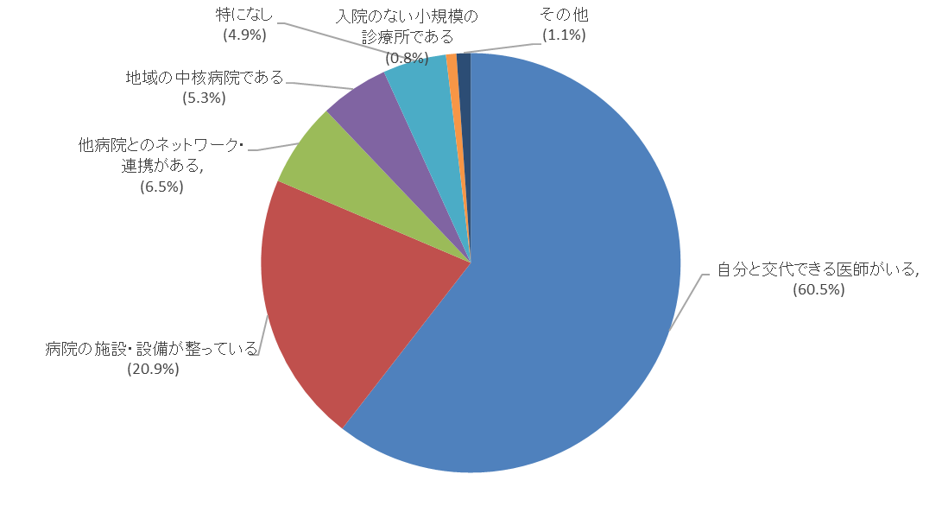

 |  | ③ 勤務環境・条件等に関すること
 |  |  |  |  |  |  | Ｒ７ |  |  |  | Ｒ３ |  |  |  | Ｒ１
 |  |  |  |  |  |  |  | 地 方 | 都市部 | センター |  | 地 方 | 都市部 | センター |  | 地 方 | 都市部 | センター
 |  |  | 給与や手当が良い |  |  |  | 107 | 8 | 8 | 91 | 269 | 23 | 53 | 193 | 276 | 15 | 67 | 194
 |  |  |  |  |  |  | (40.7%) | (33.3%) | (38.1%) | (41.7%) | (45.0%) | (36.5%) | (42.4%) | (47.1%) | (30.9%) | (18.3%) | (27.5%) | (34.2%)
 |  |  | 医師の勤務環境改善に取り組まれている |  |  |  | 68 | 5 | 8 | 55 | 145 | 13 | 27 | 105 | 223 | 22 | 60 | 141
 |  |  |  |  |  |  | (25.9%) | (20.8%) | (38.1%) | (25.2%) | (24.2%) | (20.6%) | (21.6%) | (25.6%) | (25.0%) | (26.8%) | (24.6%) | (24.9%)
 |  |  | 医師の勤務環境に対して地域の理解がある |  |  |  | 34 | 5 | 1 | 28 | 76 | 12 | 18 | 46 | 169 | 27 | 44 | 98
 |  |  |  |  |  |  | (12.9%) | (20.8%) | (4.8%) | (12.8%) | (12.7%) | (19.0%) | (14.4%) | (11.2%) | (18.9%) | (32.9%) | (18.0%) | (17.3%)
 |  |  | 居住環境が整備されている |  |  |  | 17 | 4 | 0 | 13 | 27 | 2 | 3 | 22 | 86 | 10 | 19 | 57
 |  |  |  |  |  |  | (6.5%) | (16.7%) | (0.0%) | (6.0%) | (4.5%) | (3.2%) | (2.4%) | (5.4%) | (9.6%) | (12.2%) | (7.8%) | (10.1%)
...
 |  |  |  |  |  |  | (3.8%) | (8.3%) | (4.8%) | (3.2%) | (3.0%) | (4.8%) | (4.8%) | (2.2%) | (3.9%) | (1.2%) | (6.6%) | (3.2%)
 |  |  | 専門医取得後である |  |  |  | 3 | 0 | 0 | 3 | 5 | 0 | 0 | 5 | 25 | 3 | 2 | 20
 |  |  |  |  |  |  | (1.1%) | (0.0%) | (0.0%) | (1.4%) | (0.8%) | (0.0%) | (0.0%) | (1.2%) | (2.8%) | (3.7%) | (0.8%) | (3.5%)
 |  |  | 特になし |  |  |  | 12 | 0 | 2 | 10 | 24 | 5 | 6 | 13 | 16 | 1 | 1 | 14
 |  |  |  |  |  |  | (4.6%) | (0.0%) | (9.5%) | (4.6%) | (4.0%) | (7.9%) | (4.8%) | (3.2%) | (1.8%) | (1.2%) | (0.4%) | (2.5%)
 |  |  | その他 |  |  |  | 2 | 0 | 0 | 2 | 10 | 5 | 0 | 5 | 11 | 3 | 4 | 4
 |  |  |  |  |  |  | (0.8%) | (0.0%) | (0.0%) | (0.9%) | (1.7%) | (7.9%) | (0.0%) | (1.2%) | (1.2%) | (3.7%) | (1.6%) | (0.7%)
 |  |  | 計 |  |  |  | 263 | 24 | 21 | 218 | 598 | 63 | 125 | 410 | 893 | 82 | 244 | 567
 |  |  |  |  |  |  | (100%) | (100%) | (100%) | (100%) | (100%) | (100%) | (100%) | (100%) | (100%) | (100%) | (100%) | (100%)

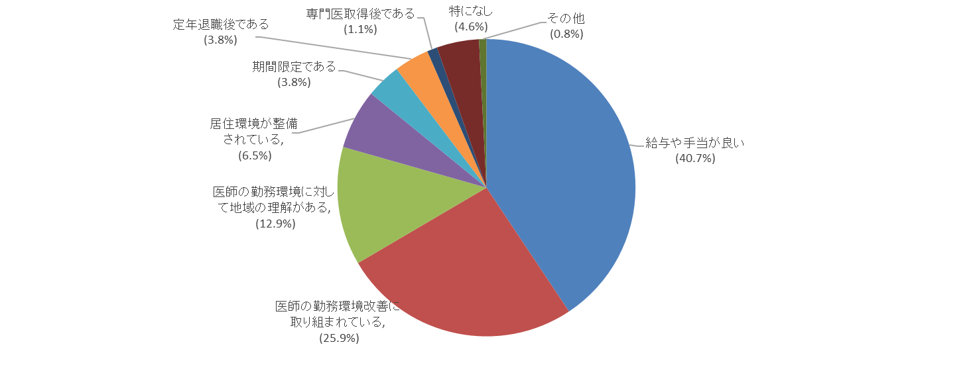

 |  | ④ その他の意見
 |  |  | 交通の便がいい/金曜日夕方就業後に実家のある首都圏まで帰宅できる交通(航空便)が確保されている/日当直がないこと
 |  |  | 最低限専門医以上の資格を持っている医師が同僚であること/給与・勤務医を守る取組/上司との関係がよいこと/11-3はいずれも重要
 |  |  | 自分の専門科としての従事が絶対条件/交代する医師がいること/安易な救急受診をやめてほしい/単一の病院の常勤というだけでなく、
 |  |  | 地域全体の事情を視野に入れた多施設での柔軟な働き方をしたい/育児支援/単身赴任手当/学習環境/交通の便/地域住民の理解があること

 | 問12 これまでの勤務経験の中で「地域勤務を経験して良かった」と感じたこと
 |  |  |  |  |  |  | Ｒ７ |  |  |  | Ｒ３ |  |  |  | Ｒ１
 |  |  |  |  |  |  |  | 地 方 | 都市部 | センター |  | 地 方 | 都市部 | センター |  | 地 方 | 都市部 | センター
...
 |  |  |  |  |  |  | (5.0%) | (4.3%) | (0.0%) | (5.5%) | (9.5%) | (6.3%) | (20.3%) | (6.8%) | (9.7%) | (1.2%) | (17.9%) | (7.7%)
 |  |  | 環境が良い（地域、自然、子どもの成長等） |  |  |  | 20 | 3 | 1 | 16 | 34 | 3 | 4 | 27 | 60 | 7 | 15 | 38
 |  |  |  |  |  |  | (7.7%) | (13.0%) | (4.8%) | (7.4%) | (5.7%) | (4.7%) | (3.3%) | (6.6%) | (7.4%) | (8.6%) | (7.1%) | (7.3%)
 |  |  | 地域（住民）からの支援や理解がある |  |  |  | 5 | 0 | 0 | 5 | 6 | 2 | 1 | 3 | 37 | 6 | 9 | 22
 |  |  |  |  |  |  | (1.9%) | (0.0%) | (0.0%) | (2.3%) | (1.0%) | (3.1%) | (0.8%) | (0.7%) | (4.6%) | (7.4%) | (4.2%) | (4.2%)
 |  |  | その他 |  |  |  | 11 | 0 | 2 | 9 | 11 | 3 | 2 | 6 | 18 | 4 | 4 | 10
 |  |  |  |  |  |  | (4.2%) | (0.0%) | (9.5%) | (4.1%) | (1.8%) | (4.7%) | (1.6%) | (1.5%) | (2.2%) | (4.9%) | (1.9%) | (1.9%)
 |  |  | 計 |  |  |  | 261 | 23 | 21 | 217 | 598 | 64 | 123 | 411 | 813 | 81 | 212 | 520
 |  |  |  |  |  |  | (100%) | (100%) | (100%) | (100%) | (100%) | (100%) | (100%) | (100%) | (100%) | (100%) | (100%) | (100%)

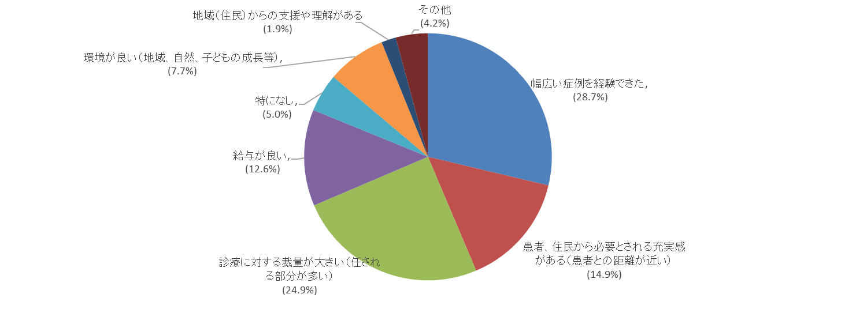

 | 問13 地域勤務の経験の中で、他の病院にも広めた方が良いこと、改善すべきこと
 |  | ○休日・勤務形態等に関すること
 |  |  | 週末完全休暇/緊急時、交代体制が整っていること/拘束時間の短縮が必要
 |  | ○処遇等に関すること
 |  |  | 帰省手当(交通費)支給/引っ越し業者の斡旋・手当/医局・当直室の充実/宿舎の手配
 |  |  | 休日を使用せず高次医療期間に研修に行ける/救急件数によるインセンティブ
 |  | ○人員の確保に関すること
 |  |  | 医学部修学資金制度を活用し、将来的に短期的にせよ地域で勤務する医師を確保する
 |  |  | 勤務開始時に200万円貸してくれ、3年以上勤めたら返済しなくて良い
...

